Decor-Höhen
 |  | Berechnung Decorhöhe Geschirrspüler EURO (60cm) Standard und Grossraum

1. Anhand Nischenhöhe (H) und Sockelhöhe (A) Ausführung Standard oder Grossraum bestimmen
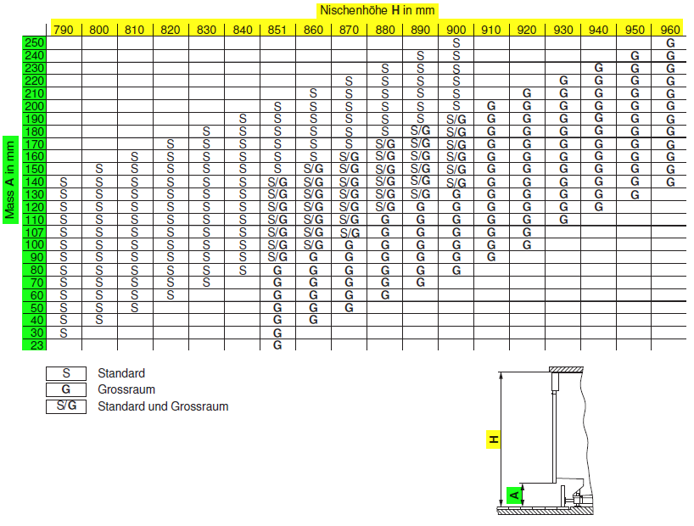

 |  | 2. Danach kann mittels Tabellen unten Decorlänge berechnet werden.
 |  |  |  |  | Tabelle A Unterbau Standard
Unterbau

Legende | Bezeichnung | Mass/mm | Erklärung | Quelle

H | Gesamtnischenhöhe |  | Vom Boden bis UK Arbeitsplatte | Kunde

A | Sockelhöhe |  | Höhe des Bodensockels | Kunde

S | Sockelspalt |  | siehe Erklärung unten | Tabelle A oder B → | Tabelle B Unterbau Grossraum
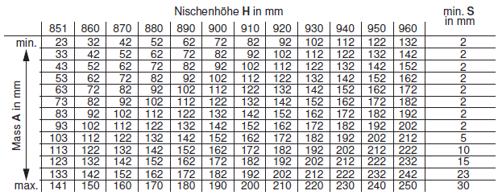
B | Blendenhöhe |  | Höhe der Schubladen | Kunde

K | Kompensator | 0 | Als Ausgleich zwischen Blende und Schubladenhöhe | berechnet

L | Luftspalt (zwingend) | 6 | Zwischen Gerät und Arbeitsplatte | Planungshilfe
 |  | 6
D | Decorlänge total | -6 | X 596 mm = Dekormass | berechnet
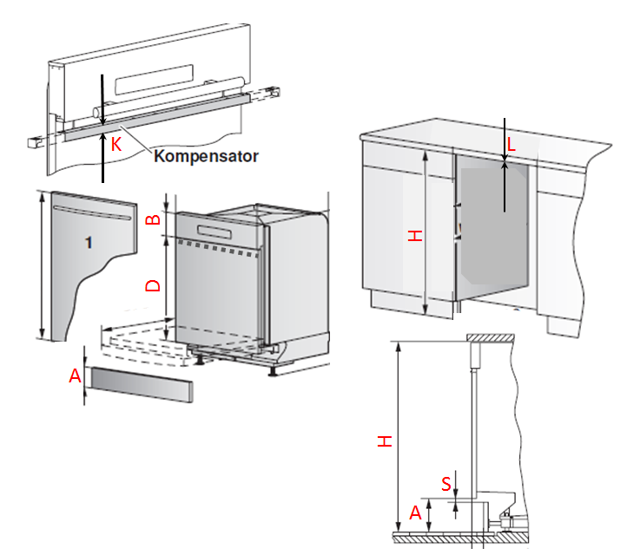
 | Spalt zw. Blende und Komp. | 0
 |  |  | Für die Berechnung der Decorhöhe hat der Sockelspalt keinen Einfluss. Das Mass muss aber bei der Sockelblendenherstellung abgezogen werden

 | Diese Felder ausfüllen:

Hocheinbau

Legende | Bezeichnung | Mass/mm | Erklärung | Quelle

H | Nischenhöhe |  | Eingabe: Standard 762 Grossraum 827 | Kunde
 |  |  | Auswahl durch Klick auf Zelle
B | Blendenhöhe |  | Höhe der Schubladen | Kunde

K | Kompensator | 0 | Als Ausgleich zwischen Blende und Schubladenhöhe | berechnet
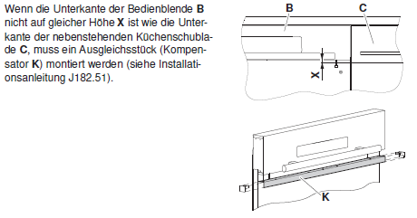
L | Luftspalt (zwingend) | 4.5 | Zwischen Gerät und OK Nische | Planungshilfe
 | abzüglich 1.5mm Gleitblech | 1.5 | zur Fixierung von GSA zwingend | Planungshilfe
D | Decorlänge total | -6 | X 596 mm = Dekormass | berechnet

Dekordicke muss zwischen 16 und 22 mm liegen
Diese Berechnung gilt nicht für Geschirrspüler mit Wärmepumpe oder für überlanges Dekor

